Sheet1
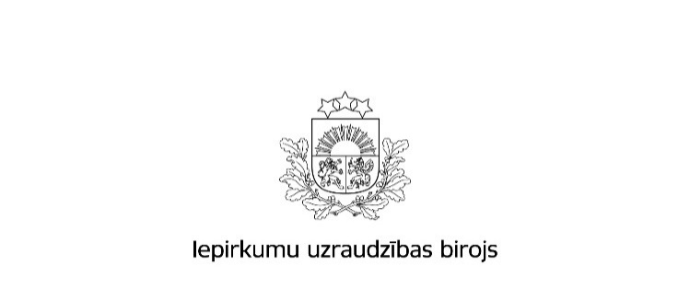

Kopējā publicēto paziņojumu skaita un publikācijās norādītās kopējās līgumcenas pieaugums attiecībā pret 2015.gadu

Gads |  | Iepirkumu izsludināšanas publikāciju skaits * | Rezultātu paziņojumu skaits * | Kopējā līgumcena, milj.EUR, bez PVN *
Publisko iepirkumu likums
2015.gads | Virs un zem ES līgumcenu sliekšņa kopā | 4,931 | 3,585 | 1,613,102,604
 | Virs ES līgumcenu sliekšņa *** | 1,991 | 1,507 | 1,270,468,202
 | Zem ES līgumcenu sliekšņa ** | 2,940 | 2,078 | 342,634,402
 | 8.² panta kārtībā **** | 11,478 | 11,865 | 251,649,000
 | Kopā | 16,409 | 15,450 | 1,864,751,604
2016.gads | Virs un zem ES līgumcenu sliekšņa kopā | 4,920 | 3,460 | 1,634,737,509
 | Virs ES līgumcenu sliekšņa *** | 1,876 | 1,270 | 1,175,971,762
 | Zem ES līgumcenu sliekšņa ** | 3,044 | 2,190 | 458,765,747
 | 8.² panta kārtībā **** | 12,075 | 11,989 | 266,977,438
 | Kopā | 16,995 | 15,449 | 1,901,714,947
Īpatsvars (%) pieaugums gadā | Virs un zem ES līgumcenu sliekšņa kopā | -0.2% | -3.5% | 1.3%
 | Virs ES līgumcenu sliekšņa *** | -5.8% | -15.7% | -7.4%
 | Zem ES līgumcenu sliekšņa ** | 3.5% | 5.4% | 33.9%
 | 8.² panta kārtībā **** | 5.2% | 1.0% | 6.1%
 | Kopā | 3.6% | 0.0% | 2.0%
Ministru kabineta noteikumi Nr.299
2015.gads | Kopā | 2076 | 2012 | 328,164,492
2016.gads | Kopā | 4268 | 4138 | 473,931,384
Īpatsvars (%) pieaugums gadā |  | 105.6% | 105.7% | 44.4%
Sabiedrisko pakalpojumu sniedzēju iepirkumu likums
2015.gads | Kopā | 198 | 146 | 390,093,173
2016.gads | Kopā | 178 | 121 | 655,228,419
Īpatsvars (%) pieaugums gadā |  | -10.1% | -17.1% | 68.0%
Publiskās un privātās partnerības likums
2015.gads | Kopā | 0 | 0 | 0
2016.gads | Kopā | 0 | 0 | 0
Īpatsvars (%) pieaugums gadā |  | 0.0% | 0.0% | 0.0%
Aizsardzības un drošības jomas iepirkumu likums
2015.gads | Kopā | 12 | 29 | 28,657,655
2016.gads | Kopā | 33 | 20 | 82,366,331
Īpatsvars (%) pieaugums gadā |  | 1.75 | -31.0% | 187.4%
2015.gads | Pavisam kopā | 18,695 | 17,637 | 2,611,666,924
2016.gads | Pavisam kopā | 21,474 | 19,728 | 3,113,241,081
Īpatsvars (%) pieaugums gadā |  | 14.9% | 11.9% | 19.2%
 | Avots: IUB Publikāciju vadības sistēmas datu bāze
 | Aprēķins veikts uz 26.01.2076

Apzīmējumu skaidrojumi: * ´Iepirkumu izsludināšanas publikāciju skaits´ - norādītais skaitlis veidojas no iepirkumiem, kuri IUB izsludināti, izmantojot šāda veida publikāciju veidlapas: Iepriekšējais informatīvais paziņojums, Paziņojums par kvalifikācijas sistēmu, Paziņojums par līgumu (PIL, SPSIL, ADJIL), Paziņojums par grozījumiem, iepirkumu procedūras izbeigšanu vai pārtraukšanu (PIL, SPSIL, ADJIL), Paziņojums par uzaicinājumu piedalīties koncesijas procedūrā, Paziņojums par metu konkursu (PIL,SPSIL), Paziņojums par plānoto līgumu, Paziņojums par apakšuzņēmuma līgumu aizsardzības un drošības jomā, Paziņojums par finansējuma saņēmēja iepirkuma procedūru. * ´Rezultātu paziņojumu skaits´ - norādītais skaitlis veidojas no šāda veida publikāciju veidlapām: Paziņojums par iepirkuma procedūras rezultātiem (PIL, SPSIL, ADJIL), Paziņojums par metu konkursa rezultātiem (PIL, SPSIL), Informatīvs paziņojums par noslēgto līgumu, Paziņojums par finansējuma saņēmēja iepirkumu procedūras rezultātiem, Paziņojums par koncesijas procedūras rezultātiem. * ´Kopējā līgumcena milj.EUR, bez PVN´ norādītā kopsumma veidojas no rezultātu paziņojumos norādītās iepirkumu līgumu cenas. Par reālo noslēgto līgumu summu pasūtītājs atskaitās iepirkumu gada pārskatos, kuros norāda visus kalendāra gadā veiktos iepirkumus un noslēgto līgumu līgumsummas. Rezultātu publikācijās norādītajām līgumcenām piemīt informatīvs raksturs.

